Estadísticas
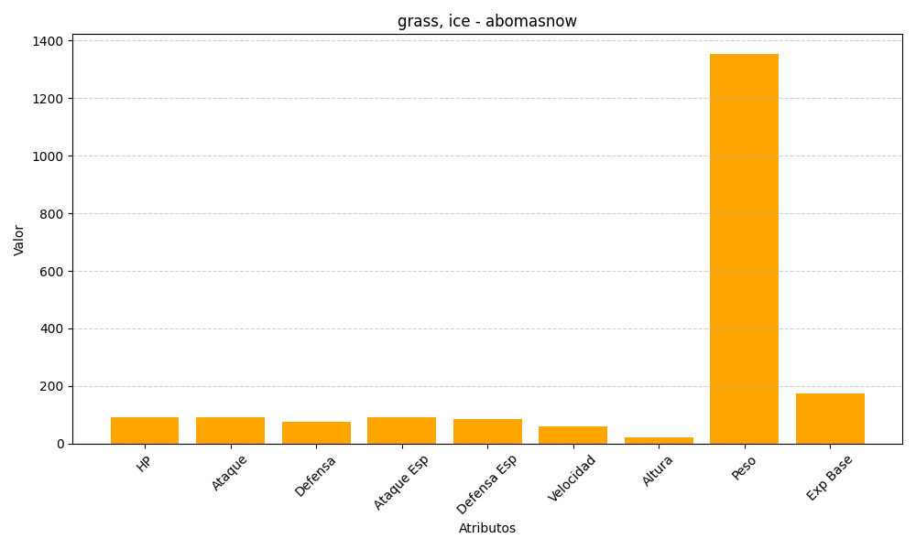
ID | Nombre | Tipo | HP | Ataque | Defensa | Ataque Especial | Defensa Especial | Velocidad | Altura | Peso | Experiencia Base
460 | abomasnow | grass, ice | 90 | 92 | 75 | 92 | 85 | 60 | 22 | 1355 | 173

